Estadísticas
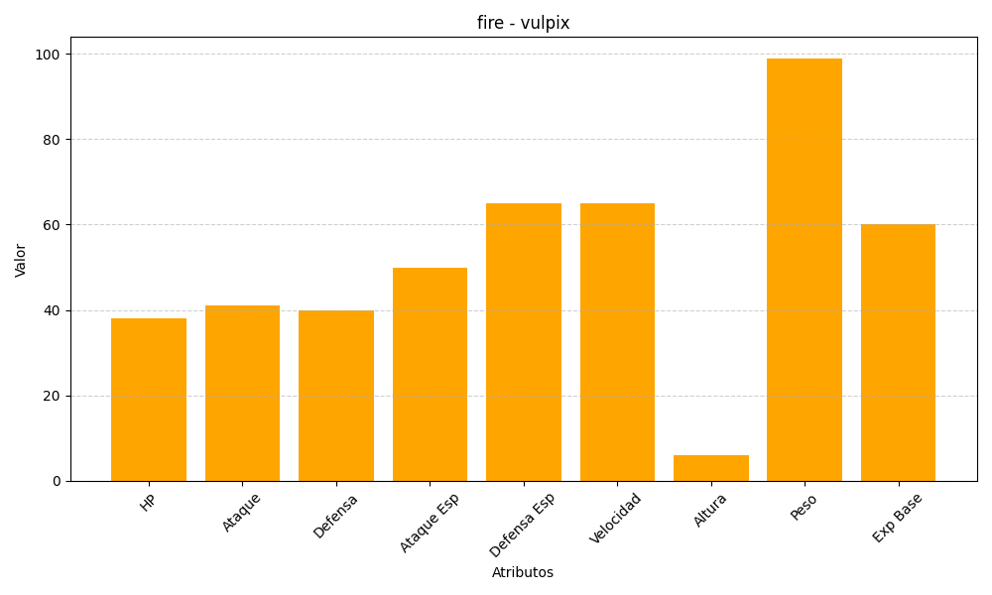
ID | Nombre | Tipo | HP | Ataque | Defensa | Ataque Especial | Defensa Especial | Velocidad | Altura | Peso | Experiencia Base
37 | vulpix | fire | 38 | 41 | 40 | 50 | 65 | 65 | 6 | 99 | 60

